наличие
РАСПРОДАЖА |  |  |  |  |  |  |  |  |  | 135
Заказчик
Транспортная компания
Заказ от
Комментарий
Страна производителя | Бренд | Описание | Фото позиции | Наименование модели/артикул/цвет | Комментарий | Размерный ряд (наличие на складе) | Цена без НДС | Заказ шт вводим необходимое кол-во | Сумма заказа
МАКСИ Стандарт набивка
Россия | Santini | кулирная гладь 95% хлопок 5% эластан Трусы женские модель "Макси" с высокой линией талии, широким боком, комфортная закрытая посадка по ягодицам | 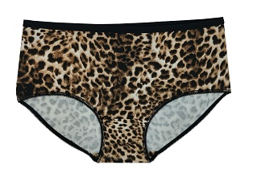 | Трусы женские Макси Стандарт "Коричневый леопард" |  | нет | 100.00р. |  | 0.00р.
 |  |  |  |  |  | нет | 100.00р. |  | 0.00р.
 |  |  |  |  |  | 50 | 100.00р. |  | 0.00р.
 |  |  |  |  |  | 52 | 100.00р. |  | 0.00р.
 |  |  |  |  |  | нет | 100.00р. |  | 0.00р.
 |  |  |  |  |  | нет | 100.00р. |  | 0.00р.
 |  |  |  |  | Итого |  |  | 0 | 0.00р.
Россия | Santini | кулирная гладь 95% хлопок 5% эластан Трусы женские модель "Макси" с высокой линией талии, широким боком, комфортная закрытая посадка по ягодицам | 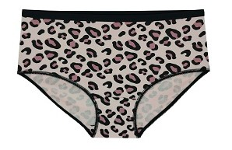 | Трусы женские Макси Стандарт "Леопард" |  | нет | 100.00р. |  | 0.00р.
 |  |  |  |  |  | нет | 100.00р. |  | 0.00р.
 |  |  |  |  |  | 50 | 100.00р. |  | 0.00р.
 |  |  |  |  |  | 52 | 100.00р. |  | 0.00р.
 |  |  |  |  |  | нет | 100.00р. |  | 0.00р.
 |  |  |  |  |  | нет | 100.00р. |  | 0.00р.
 |  |  |  |  | Итого |  |  | 0 | 0.00р.
ИТОГО по позиции МАКСИ СТАНДАРТ набивка |  |  |  |  |  |  |  | 0 | 0.00р.
МАКСИ Стандарт
Россия | Santini | кулирная гладь 95% хлопок 5% эластан Трусы женские модель "Макси" с высокой линией талии, широким боком, комфортная закрытая посадка по ягодицам | 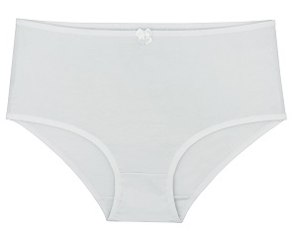 | Трусы женские Макси Стандарт Белый с бантиком |  | 46 | 60.00р. |  | 0.00р.
 |  |  |  |  |  | нет | 60.00р. |  | 0.00р.
 |  |  |  |  |  | нет | 60.00р. |  | 0.00р.
 |  |  |  |  |  | нет | 60.00р. |  | 0.00р.
 |  |  |  |  |  | нет | 60.00р. |  | 0.00р.
 |  |  |  |  |  | нет | 60.00р. |  | 0.00р.
 |  |  |  |  | Итого |  |  | 0 | 0.00р.
ИТОГО по позиции МАКСИ СТАНДАРТ набивка |  |  |  |  |  |  |  | 0 | 0.00р.
Слипы
Россия | Santini | кулирная гладь 95% хлопок 5% эластан Классическая модель "Слипы", со средней посадкой по линии талии |  | Трусы женские Слипы Розовый |  | 42 | 60.00р. |  | 0.00р.
 |  |  |  |  |  | нет | 60.00р. |  | 0.00р.
 |  |  |  |  |  | нет | 60.00р. |  | 0.00р.
 |  |  |  |  |  | нет | 60.00р. |  | 0.00р.
 |  |  |  |  |  | нет | 60.00р. |  | 0.00р.
 |  |  |  |  |  | нет | 60.00р. |  | 0.00р.
 |  |  |  |  | Итого |  |  | 0 | 0.00р.
Итого по позиции Слипы |  |  |  |  |  |  |  | 0 | 0.00р.
Слипы набивка
Россия | Santini | кулирная гладь 95% хлопок 5% эластан Классическая модель "Слипы", со средней посадкой по линии талии | 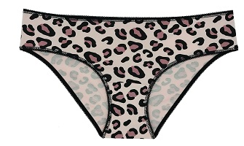 | Трусы женские Слипы Леопард |  | нет | 60.00р. |  | 0.00р.
 |  |  |  |  |  | нет | 60.00р. |  | 0.00р.
 |  |  |  |  |  | нет | 60.00р. |  | 0.00р.
 |  |  |  |  |  | нет | 60.00р. |  | 0.00р.
 |  |  |  |  |  | нет | 60.00р. |  | 0.00р.
 |  |  |  |  | Итого |  |  | 0 | 0.00р.
Россия | Santini | кулирная гладь 95% хлопок 5% эластан Классическая модель "Слипы", со средней посадкой по линии талии | 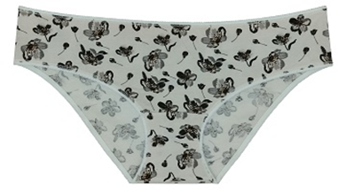 | Трусы женские Слипы Цветы фон молоко |  | нет | 60.00р. |  | 0.00р.
 |  |  |  |  |  | нет | 60.00р. |  | 0.00р.
 |  |  |  |  |  | нет | 60.00р. |  | 0.00р.
 |  |  |  |  |  | нет | 60.00р. |  | 0.00р.
 |  |  |  |  |  | 52 | 60.00р. |  | 0.00р.
 |  |  |  |  | Итого |  |  | 0 | 0.00р.
Россия | Santini | кулирная гладь 95% хлопок 5% эластан Классическая модель "Слипы", со средней посадкой по линии талии | 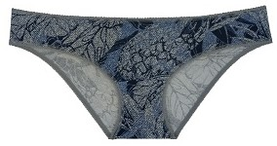 | Трусы женские Слипы Цветы на джинсе |  | 42 | 60.00р. |  | 0.00р.
 |  |  |  |  |  | нет | 60.00р. |  | 0.00р.
 |  |  |  |  |  | нет | 60.00р. |  | 0.00р.
 |  |  |  |  |  | нет | 60.00р. |  | 0.00р.
 |  |  |  |  |  | нет | 60.00р. |  | 0.00р.
 |  |  |  |  | Итого |  |  | 0 | 0.00р.
Россия | Santini | кулирная гладь 95% хлопок 5% эластан Классическая модель "Слипы", со средней посадкой по линии талии | 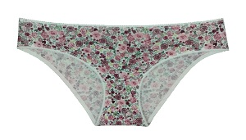 | Трусы женские Слипы Маленькие цветы |  | 42 | 60.00р. |  | 0.00р.
 |  |  |  |  |  | нет | 60.00р. |  | 0.00р.
 |  |  |  |  |  | нет | 60.00р. |  | 0.00р.
 |  |  |  |  |  | нет | 60.00р. |  | 0.00р.
 |  |  |  |  |  | нет | 60.00р. |  | 0.00р.
 |  |  |  |  | Итого |  |  | 0 | 0.00р.
Россия | Santini | кулирная гладь 95% хлопок 5% эластан Классическая модель "Слипы", со средней посадкой по линии талии | 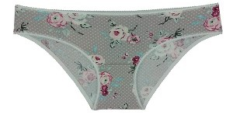 | Трусы женские Слипы Цветы с горошком |  | 42 | 60.00р. |  | 0.00р.
 |  |  |  |  |  | нет | 60.00р. |  | 0.00р.
 |  |  |  |  |  | нет | 60.00р. |  | 0.00р.
 |  |  |  |  |  | нет | 60.00р. |  | 0.00р.
 |  |  |  |  |  | нет | 60.00р. |  | 0.00р.
 |  |  |  |  | Итого |  |  | 0 | 0.00р.
Россия | Santini | кулирная гладь 95% хлопок 5% эластан Классическая модель "Слипы", со средней посадкой по линии талии | 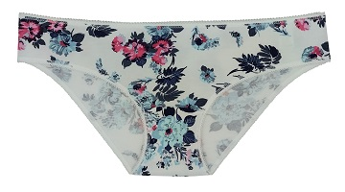 | Трусы женские Слипы Мильфлер |  | нет | 60.00р. |  | 0.00р.
 |  |  |  |  |  | нет | 60.00р. |  | 0.00р.
 |  |  |  |  |  | 46 | 60.00р. |  | 0.00р.
 |  |  |  |  |  | нет | 60.00р. |  | 0.00р.
 |  |  |  |  |  | нет | 60.00р. |  | 0.00р.
 |  |  |  |  | Итого |  |  | 0 | 0.00р.
Итого по позиции Слипы набивка |  |  |  |  |  |  |  | #REF! | #REF!
МАКСИ "Линда" с кружевной вставкой
Россия | Santini | кулирная гладь 95% хлопок 5% эластан 100% полиэфир Трусы женские модель Макси "Линда" с высокой линией талии, со средней высотой бока, комфортная закрытая посадка по ягодицам, по ножкам ажурная резинка, в центре вставка из эластичного кружева в тон ткани. | 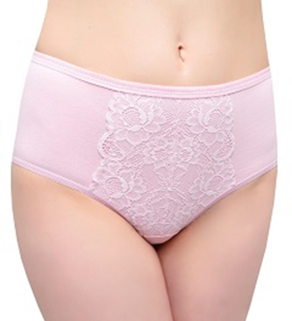 | Трусы женские Макси Линда розовый |  | 46 | 100.00р. |  | 0.00р.
 |  |  |  |  |  | нет | 100.00р. |  | 0.00р.
 |  |  |  |  |  | нет | 100.00р. |  | 0.00р.
 |  |  |  |  |  | нет | 100.00р. |  | 0.00р.
 |  |  |  |  |  | нет | 100.00р. |  | 0.00р.
 |  |  |  |  |  | нет | 100.00р. |  | 0.00р.
 |  |  |  |  | Итого |  |  | 0 | 0.00р.
ИТОГО по позиции МАКСИ "Линда" |  |  |  |  |  |  |  | 0 | 0.00р.
Слипы "Бажена" с эластичным кружевом по линии талии 35мм
Россия | Santini | кулирная гладь 95% хлопок 5% эластан, 100% полиэфир Модель Слипы "Бажена" с эластичным кружевом по линии талии 35мм, со средней посадкой по линии талии. | 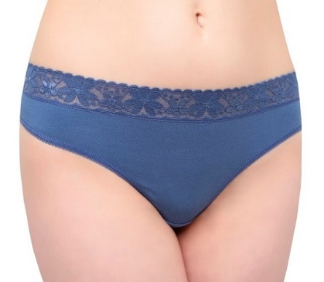 | Трусы женские Слипы "Бажена" индиго |  | нет | 60.00р. |  | 0.00р.
 |  |  |  |  |  | нет | 60.00р. |  | 0.00р.
 |  |  |  |  |  | нет | 60.00р. |  | 0.00р.
 |  |  |  |  |  | нет | 60.00р. |  | 0.00р.
 |  |  |  |  |  | 50 | 60.00р. |  | 0.00р.
 |  |  |  |  |  | нет | 60.00р. |  | 0.00р.
 |  |  |  |  | Итого |  |  | 0 | 0.00р.
Итого по позиции Слипы "Бажена" с эластичным кружевом по линии талии 35мм |  |  |  |  |  |  |  | 0 | 0.00р.
Слипы "Аманда" с эластичным кружевом по линии талии
Россия | Santini | кулирная гладь 95% хлопок 5% эластан Модель Слипы "Аманда" с эластичным кружевом по линии талии 35мм, с низкой посадкой, узким боком. | 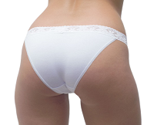 | Трусы женские Слипы "Аманда" белый | 176 | нет | 60.00р. |  | 0.00р.
 |  |  |  |  |  | нет | 60.00р. |  | 0.00р.
 |  |  |  |  |  | 46 | 60.00р. |  | 0.00р.
 |  |  |  |  |  | нет | 60.00р. |  | 0.00р.
 |  |  |  |  |  | нет | 60.00р. |  | 0.00р.
 |  |  |  |  |  | 52 | 60.00р. |  | 0.00р.
 |  |  |  |  |  | 54 | 60.00р. |  | 0.00р.
 |  |  |  |  |  | нет | 60.00р. |  | 0.00р.
 |  |  |  |  | Итого |  |  | 0 | 0.00р.
Россия | Santini | кулирная гладь 95% хлопок 5% эластан Модель Слипы "Аманда" с эластичным кружевом по линии талии 35мм, с низкой посадкой, узким боком. | 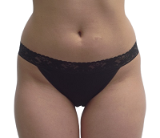 | Трусы женские Слипы "Аманда" черный |  | 42 | 60.00р. |  | 0.00р.
 |  |  |  |  |  | нет | 60.00р. |  | 0.00р.
 |  |  |  |  |  | 46 | 60.00р. |  | 0.00р.
 |  |  |  |  |  | нет | 60.00р. |  | 0.00р.
 |  |  |  |  |  | 50 | 60.00р. |  | 0.00р.
 |  |  |  |  |  | нет | 60.00р. |  | 0.00р.
 |  |  |  |  |  | 54 | 60.00р. |  | 0.00р.
 |  |  |  |  |  | 56 | 60.00р. |  | 0.00р.
 |  |  |  |  | Итого |  |  | 0 | 0.00р.
Россия | Santini | кулирная гладь 95% хлопок 5% эластан Модель Слипы "Аманда" с эластичным кружевом по линии талии 35мм, с низкой посадкой, узким боком. | 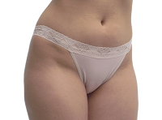 | Трусы женские Слипы "Аманда" бежевый |  | 42 | 60.00р. |  | 0.00р.
 |  |  |  |  |  | нет | 60.00р. |  | 0.00р.
 |  |  |  |  |  | нет | 60.00р. |  | 0.00р.
 |  |  |  |  |  | нет | 60.00р. |  | 0.00р.
 |  |  |  |  |  | нет | 60.00р. |  | 0.00р.
 |  |  |  |  |  | нет | 60.00р. |  | 0.00р.
 |  |  |  |  |  | нет | 60.00р. |  | 0.00р.
 |  |  |  |  |  | нет | 60.00р. |  | 0.00р.
 |  |  |  |  | Итого |  |  | 0 | 0.00р.
Россия | Santini | кулирная гладь 95% хлопок 5% эластан Модель Слипы "Аманда" с эластичным кружевом по линии талии 35мм, с низкой посадкой, узким боком. | 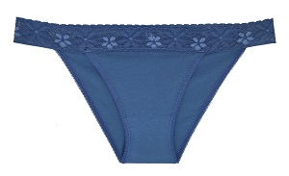 | Трусы женские Слипы "Аманда" индиго |  | 42 | 60.00р. |  | 0.00р.
 |  |  |  |  |  | нет | 60.00р. |  | 0.00р.
 |  |  |  |  |  | нет | 60.00р. |  | 0.00р.
 |  |  |  |  |  | нет | 60.00р. |  | 0.00р.
 |  |  |  |  |  | нет | 60.00р. |  | 0.00р.
 |  |  |  |  |  | нет | 60.00р. |  | 0.00р.
 |  |  |  |  |  | нет | 60.00р. |  | 0.00р.
 |  |  |  |  |  | нет | 60.00р. |  | 0.00р.
 |  |  |  |  | Итого |  |  | 0 | 0.00р.
Итого по позиции Слипы "Аманда" с эластичным кружевом по линии талии |  |  |  |  |  |  |  | 0 | 0.00р.
Слипы "Нинель"
Россия | Santini | кулирная гладь 95% хлопок 5% эластан Классическая модель Слипы "Адель", по бокам вставка из эластичного кружева в тон ткани, с низкой посадкой, узким боком. | 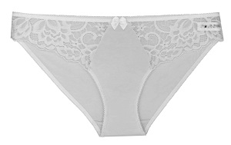 | Трусы женские Слипы "Нинель" белый | 234 | 42 | 100.00р. |  | 0.00р.
 |  |  |  |  |  | 44 | 100.00р. |  | 0.00р.
 |  |  |  |  |  | нет | 100.00р. |  | 0.00р.
 |  |  |  |  |  | нет | 100.00р. |  | 0.00р.
 |  |  |  |  |  | нет | 100.00р. |  | 0.00р.
 |  |  |  |  |  | нет | 100.00р. |  | 0.00р.
 |  |  |  |  |  | нет | 100.00р. |  | 0.00р.
 |  |  |  |  |  | нет | 100.00р. |  | 0.00р.
 |  |  |  |  | Итого |  |  | 0 | 0.00р.
Россия | Santini | кулирная гладь 95% хлопок 5% эластан Классическая модель Слипы "Адель", по бокам вставка из эластичного кружева в тон ткани, с низкой посадкой, узким боком. |  | Трусы женские Слипы "Нинель" черный |  | нет | 100.00р. |  | 0.00р.
 |  |  |  |  |  | нет | 100.00р. |  | 0.00р.
 |  |  |  |  |  | нет | 100.00р. |  | 0.00р.
 |  |  |  |  |  | нет | 100.00р. |  | 0.00р.
 |  |  |  |  |  | 50 | 100.00р. |  | 0.00р.
 |  |  |  |  |  | нет | 100.00р. |  | 0.00р.
 |  |  |  |  |  | нет | 100.00р. |  | 0.00р.
 |  |  |  |  |  | нет | 100.00р. |  | 0.00р.
 |  |  |  |  | Итого |  |  | 0 | 0.00р.
Россия | Santini | кулирная гладь 95% хлопок 5% эластан Классическая модель Слипы "Адель", по бокам вставка из эластичного кружева в тон ткани, с низкой посадкой, узким боком. | 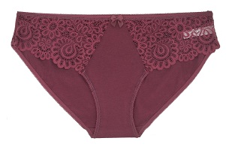 | Трусы женские Слипы "Нинель" бордовый |  | нет | 100.00р. |  | 0.00р.
 |  |  |  |  |  | нет | 100.00р. |  | 0.00р.
 |  |  |  |  |  | нет | 100.00р. |  | 0.00р.
 |  |  |  |  |  | нет | 100.00р. |  | 0.00р.
 |  |  |  |  |  | 50 | 100.00р. |  | 0.00р.
 |  |  |  |  |  | нет | 100.00р. |  | 0.00р.
 |  |  |  |  |  | нет | 100.00р. |  | 0.00р.
 |  |  |  |  |  | нет | 100.00р. |  | 0.00р.
 |  |  |  |  | Итого |  |  | 0 | 0.00р.
Итого по позиции Слипы "Нинель" |  |  |  |  |  |  |  | 0 | 0.00р.
Слипы "Адель"
Россия | Santini | кулирная гладь 95% хлопок 5% эластан Классическая модель Слипы "Адель", с низкой посадкой, узким боком, цельнокроеная ластовица, задняя часть комбинирована из материала и кружевных частей, срез талии и ножек по переду окантован резинкой. | 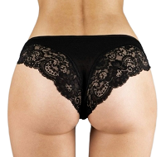 | Трусы женские Слипы "Адель" черный |  | нет | 100.00р. |  | 0.00р.
 |  |  |  |  |  | 44 | 100.00р. |  | 0.00р.
 |  |  |  |  |  | нет | 100.00р. |  | 0.00р.
 |  |  |  |  |  | нет | 100.00р. |  | 0.00р.
 |  |  |  |  |  | нет | 100.00р. |  | 0.00р.
 |  |  |  |  |  | нет | 100.00р. |  | 0.00р.
 |  |  |  |  |  | нет | 100.00р. |  | 0.00р.
 |  |  |  |  |  | нет | 100.00р. |  | 0.00р.
 |  |  |  |  | Итого |  |  | 0 | 0.00р.
Россия | Santini | кулирная гладь 95% хлопок 5% эластан Классическая модель Слипы "Адель", с низкой посадкой, узким боком, цельнокроеная ластовица, задняя часть комбинирована из материала и кружевных частей, срез талии и ножек по переду окантован резинкой. | 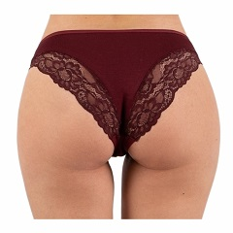 | Трусы женские Слипы "Адель" бордовый |  | нет | 100.00р. |  | 0.00р.
 |  |  |  |  |  | 44 | 100.00р. |  | 0.00р.
 |  |  |  |  |  | нет | 100.00р. |  | 0.00р.
 |  |  |  |  |  | нет | 100.00р. |  | 0.00р.
 |  |  |  |  |  | нет | 100.00р. |  | 0.00р.
 |  |  |  |  |  | нет | 100.00р. |  | 0.00р.
 |  |  |  |  |  | нет | 100.00р. |  | 0.00р.
 |  |  |  |  |  | нет | 100.00р. |  | 0.00р.
 |  |  |  |  | Итого |  |  | 0 | 0.00р.
Россия | Santini | кулирная гладь 95% хлопок 5% эластан Классическая модель Слипы "Адель", с низкой посадкой, узким боком, цельнокроеная ластовица, задняя часть комбинирована из материала и кружевных частей, срез талии и ножек по переду окантован резинкой. |  | Трусы женские Слипы "Адель" индиго джинс |  | нет | 100.00р. |  | 0.00р.
 |  |  |  |  |  | 44 | 100.00р. |  | 0.00р.
 |  |  |  |  |  | нет | 100.00р. |  | 0.00р.
 |  |  |  |  |  | нет | 100.00р. |  | 0.00р.
 |  |  |  |  |  | нет | 100.00р. |  | 0.00р.
 |  |  |  |  |  | нет | 100.00р. |  | 0.00р.
 |  |  |  |  |  | нет | 100.00р. |  | 0.00р.
 |  |  |  |  |  | нет | 100.00р. |  | 0.00р.
 |  |  |  |  | Итого |  |  | 0 | 0.00р.
Россия | Santini | кулирная гладь 95% хлопок 5% эластан Классическая модель Слипы "Адель", с низкой посадкой, узким боком, цельнокроеная ластовица, задняя часть комбинирована из материала и кружевных частей, срез талии и ножек по переду окантован резинкой. |  | Трусы женские Слипы "Адель" темно-синий |  | 42 | 100.00р. |  | 0.00р.
 |  |  |  |  |  | нет | 100.00р. |  | 0.00р.
 |  |  |  |  |  | нет | 100.00р. |  | 0.00р.
 |  |  |  |  |  | нет | 100.00р. |  | 0.00р.
 |  |  |  |  |  | нет | 100.00р. |  | 0.00р.
 |  |  |  |  |  | нет | 100.00р. |  | 0.00р.
 |  |  |  |  |  | нет | 100.00р. |  | 0.00р.
 |  |  |  |  |  | нет | 100.00р. |  | 0.00р.
 |  |  |  |  | Итого |  |  | 0 | 0.00р.
Россия | Santini | кулирная гладь 95% хлопок 5% эластан Классическая модель Слипы "Адель", с низкой посадкой, узким боком, цельнокроеная ластовица, задняя часть комбинирована из материала и кружевных частей, срез талии и ножек по переду окантован резинкой. | 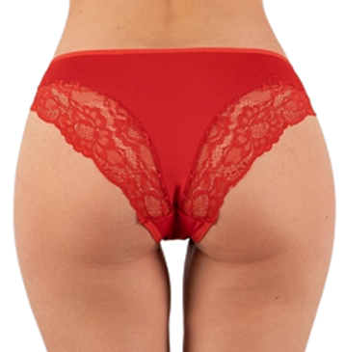 | Трусы женские Слипы "Адель" красный |  | 42 | 100.00р. |  | 0.00р.
 |  |  |  |  |  | 44 | 100.00р. |  | 0.00р.
 |  |  |  |  |  | нет | 100.00р. |  | 0.00р.
 |  |  |  |  |  | нет | 100.00р. |  | 0.00р.
 |  |  |  |  |  | нет | 100.00р. |  | 0.00р.
 |  |  |  |  |  | нет | 100.00р. |  | 0.00р.
 |  |  |  |  |  | нет | 100.00р. |  | 0.00р.
 |  |  |  |  |  | нет | 100.00р. |  | 0.00р.
 |  |  |  |  | Итого |  |  | 0 | 0.00р.
Итого по позиции Слипы "Адель" |  |  |  |  |  |  |  | 0 | 0.00р.
Трусы женские Бразильяна "Лорена"
Россия | Santini | кулирная гладь 95% хлопок 5% эластан, 100% полиэфир Трусы женские типа Бразильяна "Лорена", с низкой посадкой и открытой ластовицей. Задняя часть изделия выполнена из эластичного кружева со швом по центру. Талия обработана ажурной резинкой, срез ножек спереди окантован основной тканью. На передней части изделия декоративный бант. |  | Трусы женские Бразильяна "Лорена" красный |  | 42 | 100.00р. |  | 0.00р.
 |  |  |  |  |  | нет | 100.00р. |  | 0.00р.
 |  |  |  |  |  | нет | 100.00р. |  | 0.00р.
 |  |  |  |  |  | нет | 100.00р. |  | 0.00р.
 |  |  |  |  |  | нет | 100.00р. |  | 0.00р.
 |  |  |  |  |  | нет | 100.00р. |  | 0.00р.
 |  |  |  |  |  | нет | 100.00р. |  | 0.00р.
 |  |  |  |  |  | нет | 100.00р. |  | 0.00р.
 |  |  |  |  | Итого |  |  | 0 | 0.00р.
Россия | Santini | кулирная гладь 95% хлопок 5% эластан, 100% полиэфир Трусы женские типа Бразильяна "Лорена", с низкой посадкой и открытой ластовицей. Задняя часть изделия выполнена из эластичного кружева со швом по центру. Талия обработана ажурной резинкой, срез ножек спереди окантован основной тканью. На передней части изделия декоративный бант. | 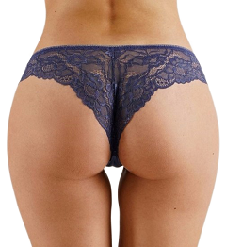 | Трусы женские Бразильяна "Лорена" индиго |  | 42 | 100.00р. |  | 0.00р.
 |  |  |  |  |  | нет | 100.00р. |  | 0.00р.
 |  |  |  |  |  | нет | 100.00р. |  | 0.00р.
 |  |  |  |  |  | нет | 100.00р. |  | 0.00р.
 |  |  |  |  |  | нет | 100.00р. |  | 0.00р.
 |  |  |  |  |  | нет | 100.00р. |  | 0.00р.
 |  |  |  |  |  | нет | 100.00р. |  | 0.00р.
 |  |  |  |  |  | нет | 100.00р. |  | 0.00р.
 |  |  |  |  | Итого |  |  | 0 | 0.00р.
Россия | Santini | кулирная гладь 95% хлопок 5% эластан, 100% полиэфир Трусы женские типа Бразильяна "Лорена", с низкой посадкой и открытой ластовицей. Задняя часть изделия выполнена из эластичного кружева со швом по центру. Талия обработана ажурной резинкой, срез ножек спереди окантован основной тканью. На передней части изделия декоративный бант. | 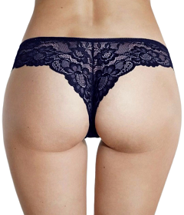 | Трусы женские Бразильяна "Лорена" темно-синий |  | 42 | 100.00р. |  | 0.00р.
 |  |  |  |  |  | нет | 100.00р. |  | 0.00р.
 |  |  |  |  |  | нет | 100.00р. |  | 0.00р.
 |  |  |  |  |  | нет | 100.00р. |  | 0.00р.
 |  |  |  |  |  | нет | 100.00р. |  | 0.00р.
 |  |  |  |  |  | нет | 100.00р. |  | 0.00р.
 |  |  |  |  |  | нет | 100.00р. |  | 0.00р.
 |  |  |  |  |  | нет | 100.00р. |  | 0.00р.
 |  |  |  |  | Итого |  |  | 0 | 0.00р.
Итого по позиции Бразильяна "Лорена" |  |  |  |  |  |  |  | 0 | 0.00р.
Трусы женские Бразильяна "TON"
Россия | Santini | Кулирная гладь 95% хлопок 5% эластан. Трусики Бразильяна со средней линией талии. Шов на задней части изделия придаёт красивую, уникальную посадку. | 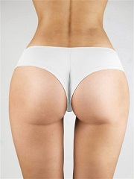 | Трусы женские Бразильяна "TON" белый | 197 | 42 | 60.00р. |  | 0.00р.
 |  |  |  |  |  | нет | 60.00р. |  | 0.00р.
 |  |  |  |  |  | нет | 60.00р. |  | 0.00р.
 |  |  |  |  |  | нет | 60.00р. |  | 0.00р.
 |  |  |  |  |  | нет | 60.00р. |  | 0.00р.
 |  |  |  |  |  | нет | 60.00р. |  | 0.00р.
 |  |  |  |  |  | нет | 60.00р. |  | 0.00р.
 |  |  |  |  |  | нет | 60.00р. |  | 0.00р.
 |  |  |  |  | Итого |  |  | 0 | 0.00р.
Россия | Santini | Кулирная гладь 95% хлопок 5% эластан. Трусики Бразильяна со средней линией талии. Шов на задней части изделия придаёт красивую, уникальную посадку. | 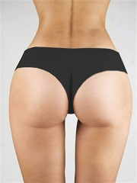 | Трусы женские Бразильяна "TON" черный |  | 42 | 60.00р. |  | 0.00р.
 |  |  |  |  |  | нет | 60.00р. |  | 0.00р.
 |  |  |  |  |  | нет | 60.00р. |  | 0.00р.
 |  |  |  |  |  | нет | 60.00р. |  | 0.00р.
 |  |  |  |  |  | нет | 60.00р. |  | 0.00р.
 |  |  |  |  |  | нет | 60.00р. |  | 0.00р.
 |  |  |  |  |  | нет | 60.00р. |  | 0.00р.
 |  |  |  |  |  | нет | 60.00р. |  | 0.00р.
 |  |  |  |  | Итого |  |  | 0 | 0.00р.
Россия | Santini | Кулирная гладь 95% хлопок 5% эластан. Трусики Бразильяна со средней линией талии. Шов на задней части изделия придаёт красивую, уникальную посадку. |  | Трусы женские Бразильяна "TON" розовый |  | 42 | 60.00р. |  | 0.00р.
 |  |  |  |  |  | нет | 60.00р. |  | 0.00р.
 |  |  |  |  |  | нет | 60.00р. |  | 0.00р.
 |  |  |  |  |  | нет | 60.00р. |  | 0.00р.
 |  |  |  |  |  | нет | 60.00р. |  | 0.00р.
 |  |  |  |  |  | нет | 60.00р. |  | 0.00р.
 |  |  |  |  |  | нет | 60.00р. |  | 0.00р.
 |  |  |  |  |  | нет | 60.00р. |  | 0.00р.
 |  |  |  |  | Итого |  |  | 0 | 0.00р.
Россия | Santini | Кулирная гладь 95% хлопок 5% эластан. Трусики Бразильяна со средней линией талии. Шов на задней части изделия придаёт красивую, уникальную посадку. | 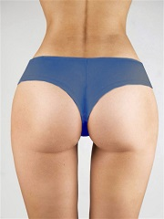 | Трусы женские Бразильяна "TON" индиго джинс |  | 42 | 60.00р. |  | 0.00р.
 |  |  |  |  |  | нет | 60.00р. |  | 0.00р.
 |  |  |  |  |  | нет | 60.00р. |  | 0.00р.
 |  |  |  |  |  | нет | 60.00р. |  | 0.00р.
 |  |  |  |  |  | нет | 60.00р. |  | 0.00р.
 |  |  |  |  |  | нет | 60.00р. |  | 0.00р.
 |  |  |  |  |  | нет | 60.00р. |  | 0.00р.
 |  |  |  |  |  | нет | 60.00р. |  | 0.00р.
 |  |  |  |  | Итого |  |  | 0 | 0.00р.
Итого по позиции Бразильяна "TON" |  |  |  |  |  |  |  | 0 | 0.00р.
Топы
Россия | Santini | Топ на широких бретелях с цельнокраенным поясом, срезы обработаны окантовкой из основной ткани. Рельефные швы усилены тканью основы. В левом внутренем боковом шве вшивается бирка. | 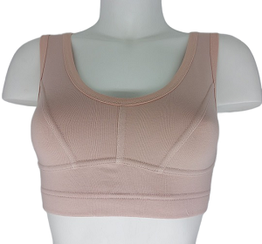 | Топ с рельефами на широких бретелях бежевый |  | нет | 250.00р. |  | 0.00р.
 |  |  |  |  |  | 44 | 250.00р. |  | 0.00р.
 |  |  |  |  |  | 46 | 250.00р. |  | 0.00р.
 |  |  |  |  |  | нет | 250.00р. |  | 0.00р.
 |  |  |  |  |  | нет | 250.00р. |  | 0.00р.
 |  |  |  |  |  | нет | 250.00р. |  | 0.00р.
 |  |  |  |  |  | нет | 250.00р. |  | 0.00р.
 |  |  |  |  |  | нет | 250.00р. |  | 0.00р.
 |  |  |  |  | Итого |  |  | 0 | 0.00р.
Россия | Santini | Топ на широких бретелях с цельнокраенным поясом, срезы обработаны окантовкой из основной ткани. Рельефные швы усилены тканью основы. В левом внутренем боковом шве вшивается бирка. | 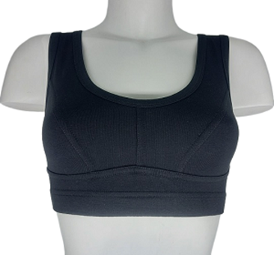 | Топ с рельефами на широких бретелях черный |  | нет | 250.00р. |  | 0.00р.
 |  |  |  |  |  | нет | 250.00р. |  | 0.00р.
 |  |  |  |  |  | 46 | 250.00р. |  | 0.00р.
 |  |  |  |  |  | нет | 250.00р. |  | 0.00р.
 |  |  |  |  |  | нет | 250.00р. |  | 0.00р.
 |  |  |  |  |  | нет | 250.00р. |  | 0.00р.
 |  |  |  |  |  | нет | 250.00р. |  | 0.00р.
 |  |  |  |  |  | нет | 250.00р. |  | 0.00р.
 |  |  |  |  | Итого |  |  | 0 | 0.00р.
ИТОГО по позиции Топы |  |  |  |  |  |  |  | 0 | 0.00р.
Майки
Россия | Santini | кулирная гладь 95% хлопок, 5% эластан | 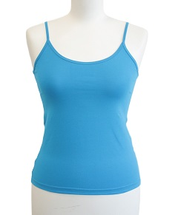 | Майка женская на узких бретелях голубая | 200 | 42 | 100.00р. |  | 0.00р.
 |  |  |  |  |  | 44 | 100.00р. |  | 0.00р.
 |  |  |  |  |  | нет | 100.00р. |  | 0.00р.
 |  |  |  |  |  | нет | 100.00р. |  | 0.00р.
 |  |  |  |  |  | нет | 100.00р. |  | 0.00р.
 |  |  |  |  |  | нет | 100.00р. |  | 0.00р.
 |  |  |  |  | Итого |  |  | 0 | 0.00р.
Россия | Santini | кулирная гладь 95% хлопок, 5% эластан | 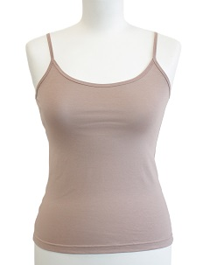 | Майка женская на узких бретелях кофе с молоком | 200 | 42 | 100.00р. |  | 0.00р.
 |  |  |  |  |  | нет | 100.00р. |  | 0.00р.
 |  |  |  |  |  | нет | 100.00р. |  | 0.00р.
 |  |  |  |  |  | нет | 100.00р. |  | 0.00р.
 |  |  |  |  |  | нет | 100.00р. |  | 0.00р.
 |  |  |  |  |  | нет | 100.00р. |  | 0.00р.
 |  |  |  |  | Итого |  |  | 0 | 0.00р.
Итого по позиции Майки |  |  |  |  |  |  |  | 0 | 0.00р.
Лосины
Россия | Santini | кулирная гладь 62% хлопок, 30% п/э, 8% эластан | 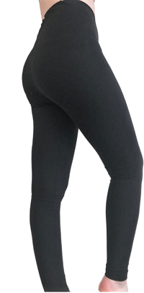 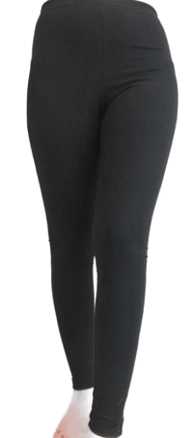 | Лосины женская черный | 399 | 40 | 100.00р. |  | 0.00р.
 |  |  |  |  |  | нет | 100.00р. |  | 0.00р.
 |  |  |  |  |  | нет | 100.00р. |  | 0.00р.
 |  |  |  |  |  | нет | 100.00р. |  | 0.00р.
 |  |  |  |  |  | нет | 100.00р. |  | 0.00р.
 |  |  |  |  |  | нет | 100.00р. |  | 0.00р.
 |  |  |  |  |  | нет | 100.00р. |  | 0.00р.
 |  |  |  |  |  | нет | 100.00р. |  | 0.00р.
 |  |  |  |  |  | нет | 100.00р. |  | 0.00р.
 |  |  |  |  | Итого |  |  | 0 | 0.00р.
Россия | Santini | кулирная гладь 62% хлопок, 30% п/э, 8% эластан | 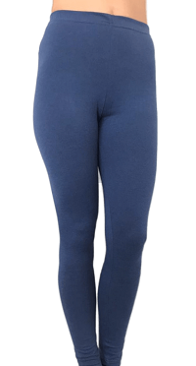 | Лосины женская индиго |  | нет | 100.00р. |  | 0.00р.
 |  |  |  |  |  | 42 | 100.00р. |  | 0.00р.
 |  |  |  |  |  | нет | 100.00р. |  | 0.00р.
 |  |  |  |  |  | нет | 100.00р. |  | 0.00р.
 |  |  |  |  |  | нет | 100.00р. |  | 0.00р.
 |  |  |  |  |  | нет | 100.00р. |  | 0.00р.
 |  |  |  |  |  | нет | 100.00р. |  | 0.00р.
 |  |  |  |  |  | нет | 100.00р. |  | 0.00р.
 |  |  |  |  |  | нет | 100.00р. |  | 0.00р.
 |  |  |  |  | Итого |  |  | 0 | 0.00р.
Итого по позиции Лосины |  |  |  |  |  |  |  | 0 | 0.00р.
Сорочки
Россия | Santini | кулирная гладь 100% хлопок | 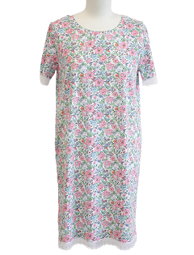 | Сорочка Светлана цветочек | 609 | 46 | 200.00р. |  | 0.00р.
 |  |  |  |  |  | 48 | 200.00р. |  | 0.00р.
 |  |  |  |  |  | нет | 200.00р. |  | 0.00р.
 |  |  |  |  |  | нет | 200.00р. |  | 0.00р.
 |  |  |  |  |  | нет | 200.00р. |  | 0.00р.
 |  |  |  |  |  | нет | 200.00р. |  | 0.00р.
 |  |  |  |  |  | нет | 200.00р. |  | 0.00р.
 |  |  |  |  | Итого |  |  | 0 | 0.00р.
Итого по позиции Сорочки |  |  |  |  |  |  |  | 0 | 0.00р.

 |  |  | Сумма заказа
 | Макси стандарт однабивка |  | 0.00р.
 | Макси стандарт |  | 0.00р.
 | Слипы |  | 0.00р.
 | Слипы набивка |  | #REF!
 | МАКСИ "Линда" с кружевной вставкой |  | 0.00р.
 | Слипы Бажена |  | 0.00р.
 | Слипы Аманда |  | 0.00р.
 | Слипы Нинель |  | 0.00р.
 | Слипы Адель |  | 0.00р.
 | Бразильяна Лорена |  | 0.00р.
 | Бразильяна "TON" |  | 0.00р.
 | Топ |  | 0.00р.
 | Майки |  | 0.00р.
 | Лосины |  | 0.00р.
 | Сорочки |  | 0.00р.
 | Итого по заказу |  | #REF!

